상품제안서
엑티몬 15W 고속 분리·거치형 무선충전기(C-TYPE) | 상품코드: S01786

 |  |  |  |  |  |  | 02-713-8555 | www.synergygift.co.kr
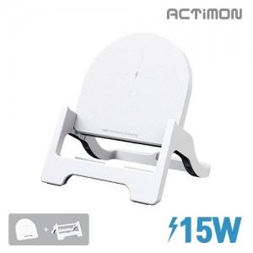

【상세/제작정보】

【인쇄/포장옵션】 | 레이저, 풀칼라 / 포장지포장

【공급단가】 | 수량 | 50~ | 100~ | 500~ | 1,000~ | 2,000~
*VAT별도 | 단가 | 4,850원 | 4,730원 | 4,620원 | 4,440원 | 4,250원

【상품 URL】 | https://www.synergygift.co.kr:443/src/goods_detail.php?gdno=18324

